Overview
Model:
Coin | Line | RTP | Hold | Revision |  |  | 遊戲特色：
15 | 15 | 96.18% | 3.82% |  |  |  | 連線：15 line。 版面：3×5。 1. 消除類遊戲，版面當有連線得分的時候，符號會進行消除並且掉落。 2. 免費遊戲符號B1只會出現在R1~R3。 3. 百搭符號可代替所有符號除了免費遊戲符號，會出現在R1~R5。 4. 若WX 5連線，會給M1 5連線的分數。如果是4連線或者是3連線的話，是看後面的是什麼符號。給該符號的連線分數。 例如WX 4連線，後面接的是A，那會給A 5連線，不會是M1 4連線分數。以此類推。 5. 版面上的符號消除之後新的符號的遞補方式是，在符號消除之後，還存在版面上的符號進行掉落，接著空缺的部分會由另外產生的新盤面去填補空區的部分，位置對位置填補。 以下舉例說明： 盤面一 M1贏分消除，並且版面符號掉落 XX部分的符號為新產生的版面去進行遞補 M2 A K J M2 XX XX XX XX XX 新盤面 M1 M2 M3 M2 WX M1 WX M1 M1 M1 -> M2 A K J M2 -> M1 M3 M1 A Q A K M3 Q K A K M3 Q K K J A Q J 遞補之後的盤面 M1 M2 M3 M2 WX -> M2 A K J M2 A K M3 Q K 6. 本遊戲的FreeGame觸發方式為在BaseGame連續消除次數累積達4、5、6、7次以上，分別可觸發4、5、10、20場FreeGame，免費遊 戲中不會再進行Retrigger，並且無其他特色，只是單純的消除類遊戲。 7. 若有3顆免費遊戲符號B1出現在贏分線上，則會觸發獅子特色。 8. 版面上的免費遊戲符號B1數量少於3顆時，若版面上有贏分出現時，會連同免費遊戲符號B1一起消除。 9. 獅子特色中，劍鬥士會有3條命，每次被獅子攻擊時，皆會少1條命，歸0時結束免費遊戲。 每回合劍鬥士都有3個選項可以選擇，選擇內會有雙手劍、單手劍、盾牌。 雙手劍：擊中獅子後，可獲得20倍的押注贏分。 單手劍：擊中獅子後，可獲得10倍的押注贏分。 盾牌：獅子攻擊劍鬥士，盾牌防禦獅子的攻擊，可獲得3倍的押注贏分，但是會損失1條血。 ※獅子針對雙手劍和單手劍會做出閃避和反擊的動作，獅子反擊劍鬥士會損失1條血。 10. BaseGame產生新版面的滾輪順序依序為 Combo 0: 滾輪表1, Combo 1: 滾輪表2, Combo 2: 滾輪表3, Combo 3: 滾輪表4, Combo 4: 滾輪表3, Combo 5: 滾輪表2, 接下來都是先滾輪表3再滾輪表2。

Reel # | 1 | 2 | 3 | 4 | 5
Reel Size | 3 | 3 | 3 | 3 | 3

Pay Table: | All wins show for 1 credit bet.
 | WW | B1 | S1
5 | -- | --
4 | -- | --
3 | -- | 0
 | W1 | W2 | W3 | W4 | W5 | W6
5 | 1000 | 500 | 200
4 | 150 | 100 | 50
3 | 15 | 15 | 10
 | WA | WK | WQ | WJ | WT | WN
5 | 120 | 75 | 30 | 30
4 | 30 | 15 | 10 | 10
3 | 10 | 5 | 5 | 5
*[WX] appears only R1 ~ R5
*[B1] appears only R1 ~ R3

SymbolID | WX |  |  | BOUNS
MathID | 0 |  |  | 1
示意圖 |  |  |  | 

SymbolID | M1 | M2 | M3 | M4 | M5 | M6
MathID | 3 | 4 | 5 | 6 | 7 | 8
示意圖

SymbolID | A | K | Q | J | 10 | 9
MathID | 9 | 10 | 11 | 12 | 13 | 14
示意圖

GameFlow
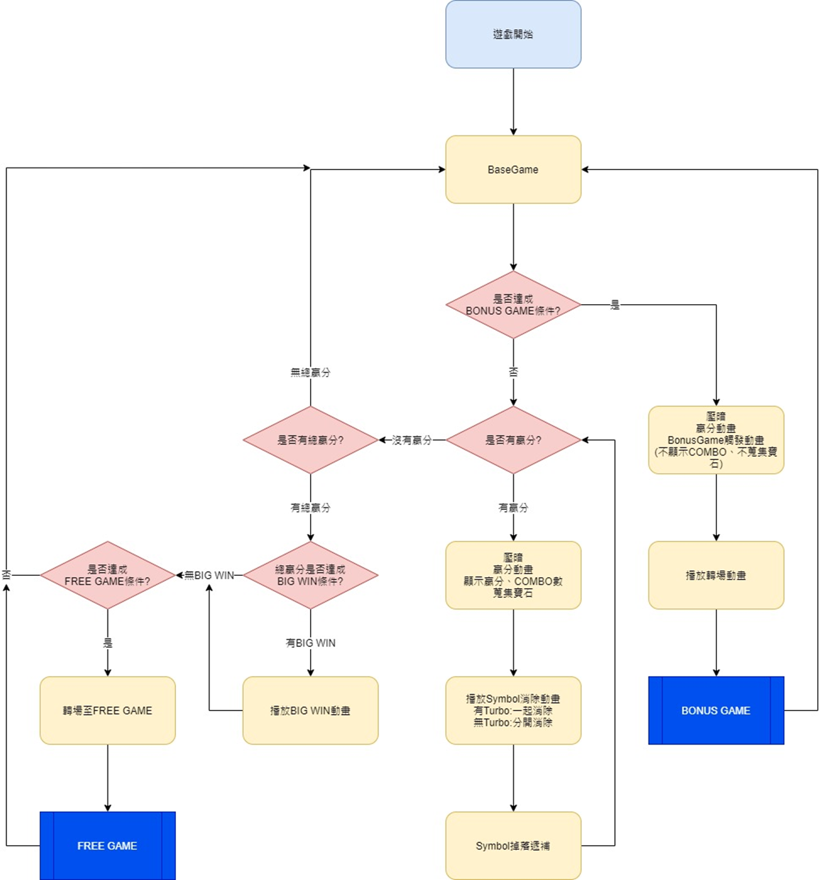
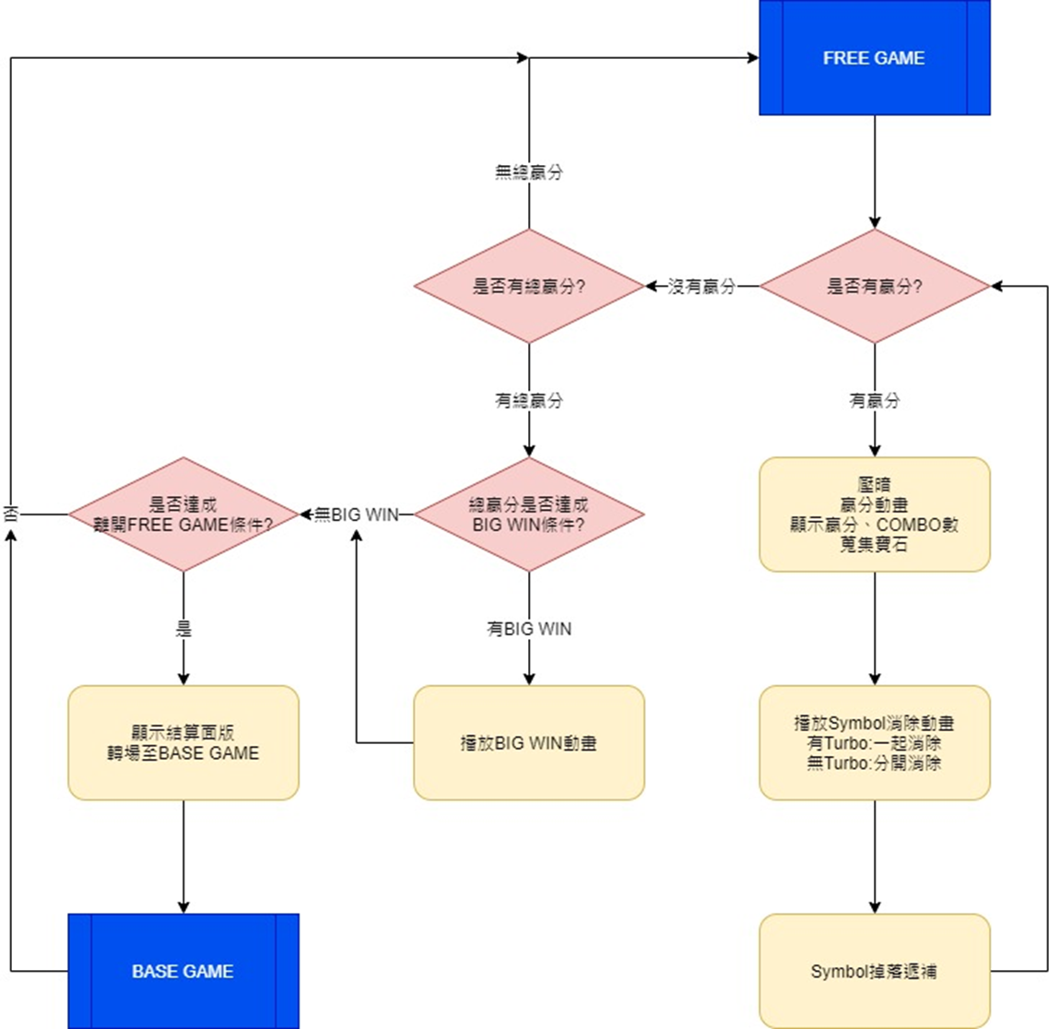
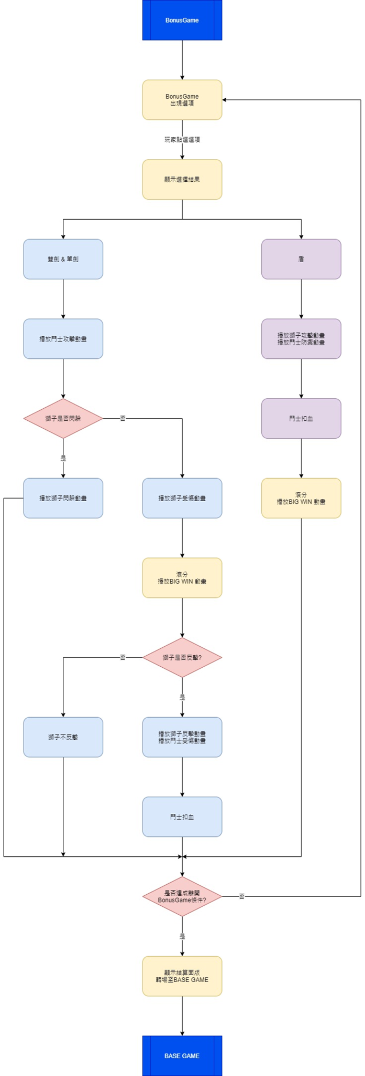
Base | Free | Bonus

LineTable
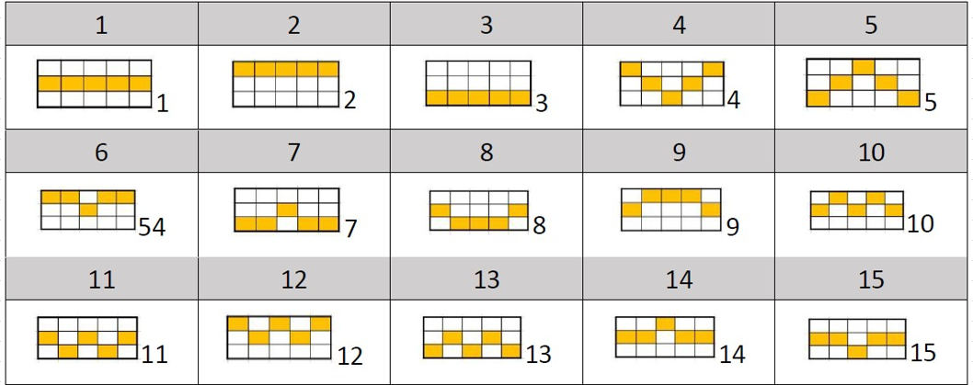
Line |  |  |  |  |  | No.
0 | 1 | 1 | 1 | 1 | 1
1 | 0 | 0 | 0 | 0 | 0
2 | 2 | 2 | 2 | 2 | 2
3 | 0 | 1 | 2 | 1 | 0
4 | 2 | 1 | 0 | 1 | 2
5 | 0 | 0 | 1 | 0 | 0
6 | 2 | 2 | 1 | 2 | 2
7 | 1 | 2 | 2 | 2 | 1
8 | 1 | 0 | 0 | 0 | 1
9 | 1 | 0 | 1 | 0 | 1
10 | 1 | 2 | 1 | 2 | 1
11 | 0 | 1 | 0 | 1 | 0
12 | 2 | 1 | 2 | 1 | 2
13 | 1 | 1 | 0 | 1 | 1
14 | 1 | 1 | 2 | 1 | 1

